訓練実施施設
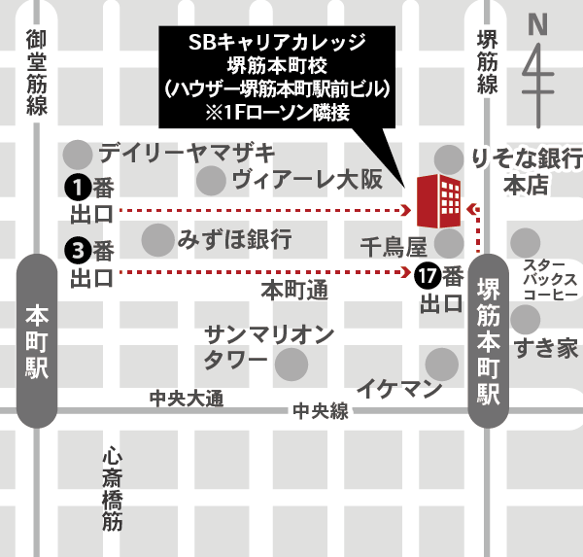
【訓練実施施設名】
 | ＳＢキャリアカレッジ堺筋本町校

【所在地】
 | 〒５４１－００５２
 | 大阪市中央区安土町２－２ー１５ ハウザー堺筋本町駅前ビル５階
 | ※事前説明会２回目は同ビル４階にて行います。

【電話番号】
 | ０５０－５３０６－１４６７

【最寄り駅】
 | Osaka Metro堺筋線 堺筋本町駅（徒歩１分・距離０．０５ｋｍ）
 | Osaka Metro中央線 堺筋本町駅（徒歩１分・距離０．０５ｋｍ）
 | Osaka Metro御堂筋線 本町駅（徒歩８分・距離０．８ｋｍ）

【最寄り駅からの地図】

